Sheet
产品型号 | 功能描述 | 颜色 | 箱规 | 备注 | 图片
DEPLOY-TEST-A-1 | 部署测试样品，非正式销售 | 黑色 | 24pcs/ctn | 仅验证导入审批 | 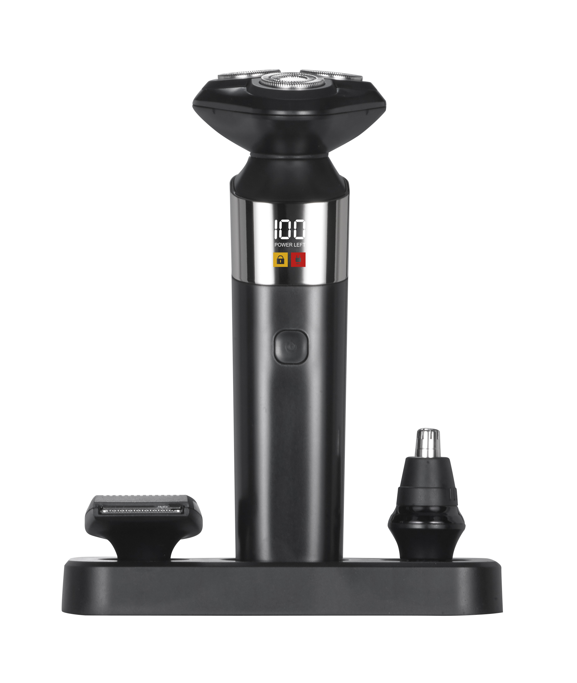
DEPLOY-TEST-A-2 | 部署测试样品，非正式销售 | 黑色 | 24pcs/ctn | 仅验证导入审批

